Legislativa
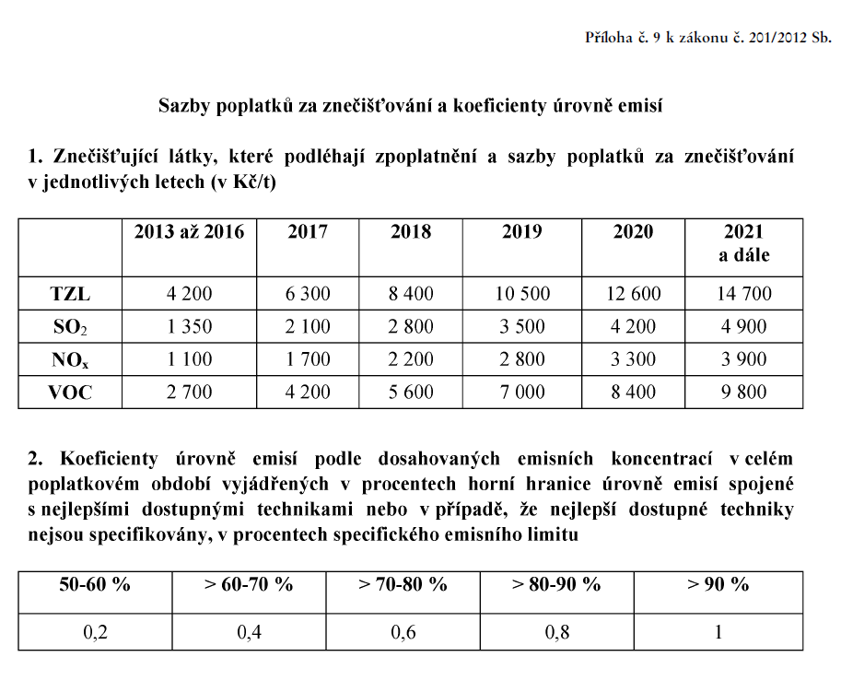
V tomto listu je uveden text příslušné legislativy

